用户输入
运动鞋面生产任务表
生产任务编号：123512 | 日期：2025年10月29日
事项 | 内容
交付日期 | 2025-11-01
货号 | 8PRO
部件 | 大面
配色 | 神行橘
码段 | 34-35
数量 | 600
设计文档 | 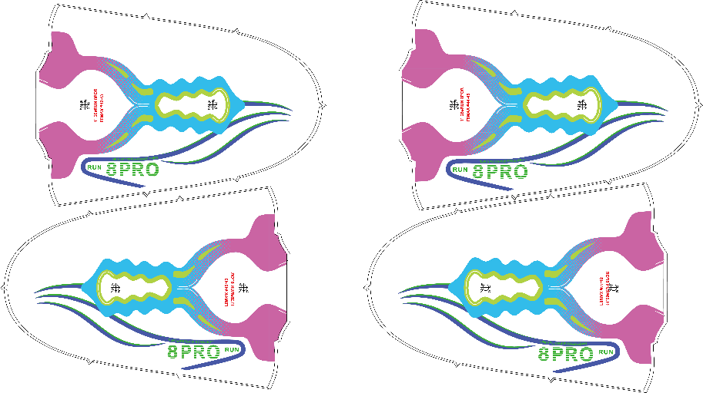
质检要求 | 1. 每片缺陷处（沙眼、榨浆、溢色）< 3 2. 烘烤后效果厚度不得薄于色卡 3. 后跟对接不可有高低

